PerformanceCounter
System.Diagnostics.PerformanceCounter
コンピュータのパフォーマンス情報を取得するためのパッケージをインストールします。

1. 「ツール」→「NuGet パッケージ マネージャー」→「ソリューションの NuGet パッケージの管理」を選択

2. 「NuGet - ソリューション」タブが開いたら、
① パッケージソース：nuget.orgを選択
② 「PerformanceCounter」で検索
③ 「System.Diagnostics.PerformanceCenter」を選択
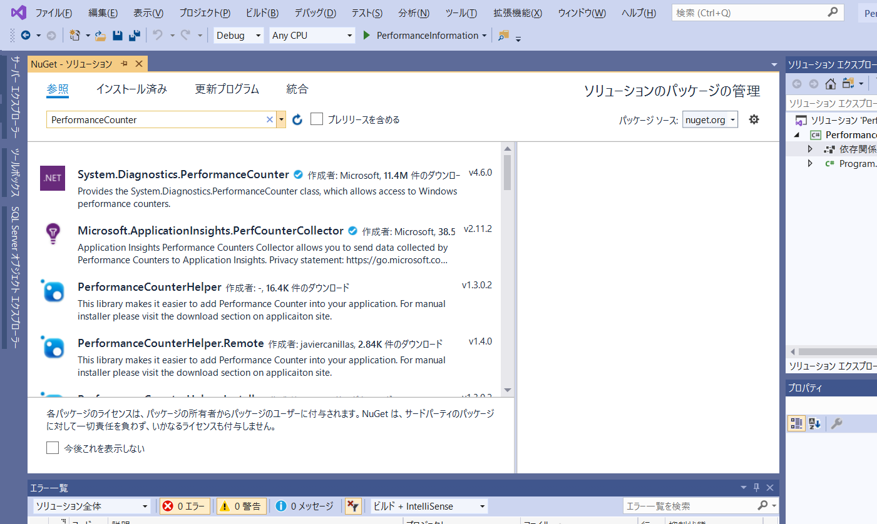

②

③

①

3.
① インストールするプロジェクトにチェック
② バージョンは「最新の安定版 4.6.0」を選択
③ 「インストール」を選択
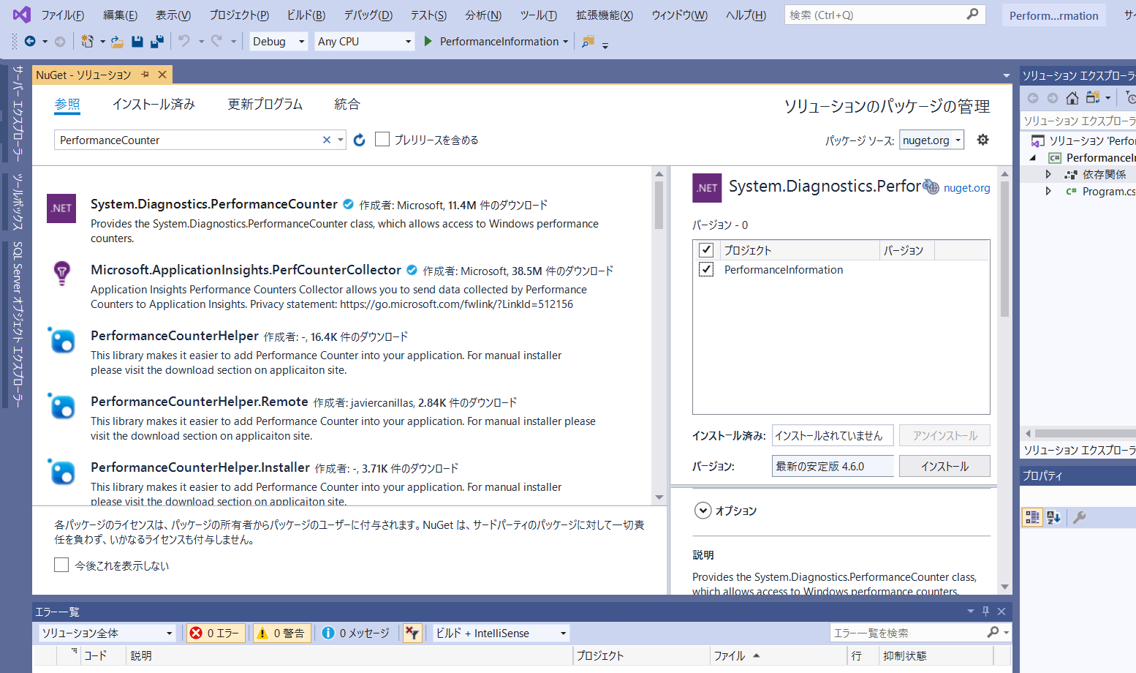

①
②
③

4. 「変更のプレビュー」が表示されたら「OK」を選択
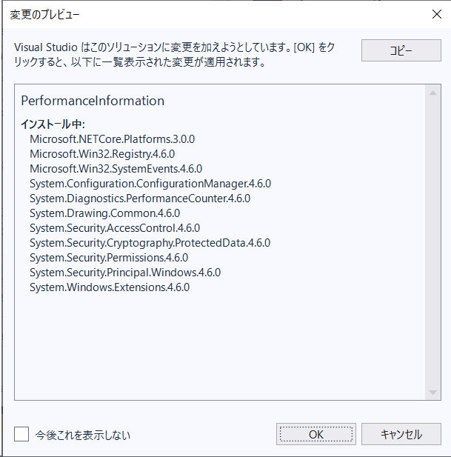

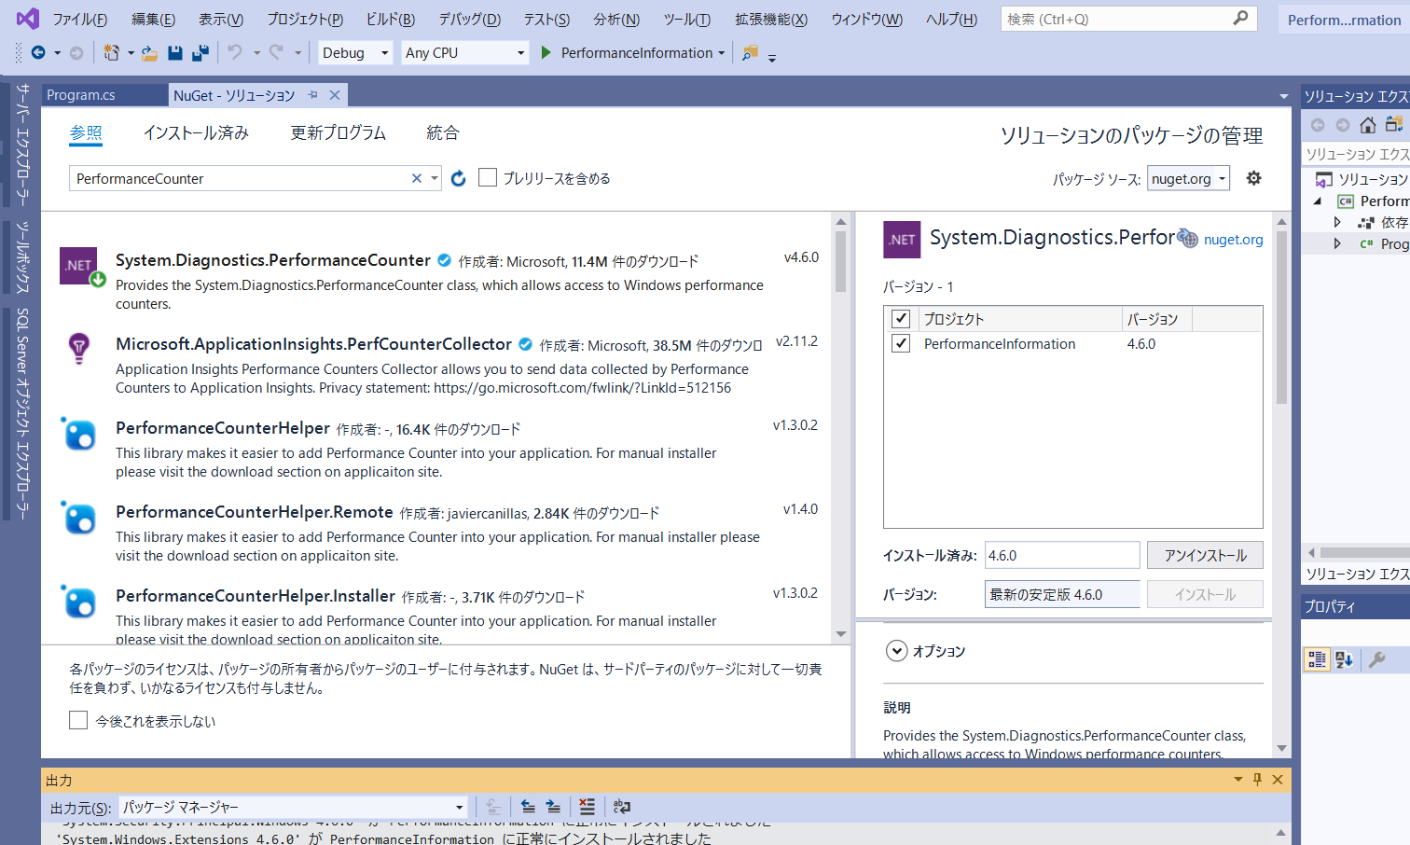
5. パッケージのアイコンに以下のような矢印マークが表示されたらインストール完了です。

Management
System.Management
コンピュータの管理情報を取得するためのパッケージをインストールします。

1. 「ツール」→「NuGet パッケージ マネージャー」→「ソリューションの NuGet パッケージの管理」を選択

2. 「NuGet - ソリューション」タブが開いたら、
① パッケージソース：nuget.orgを選択
② 「Management」で検索
③ 「System.Management」を選択

②
③

①

3.
① インストールするプロジェクトにチェック
② バージョンは「最新の安定版 4.6.0」を選択
③ 「インストール」を選択
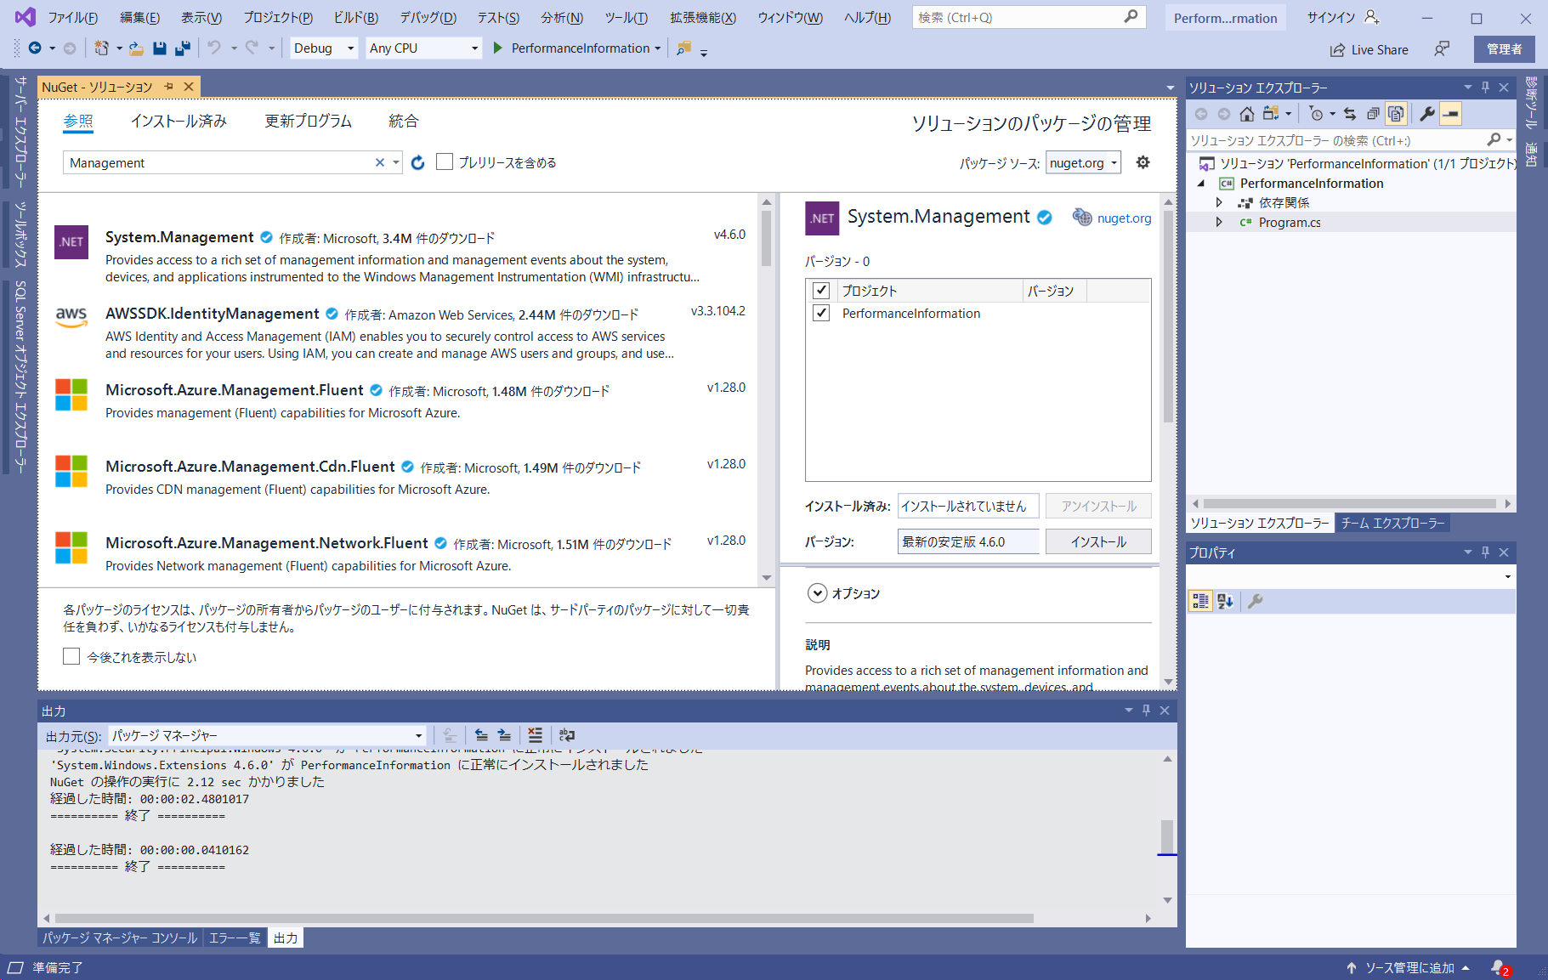

①
②
③

4. 「変更のプレビュー」が表示されたら「OK」を選択

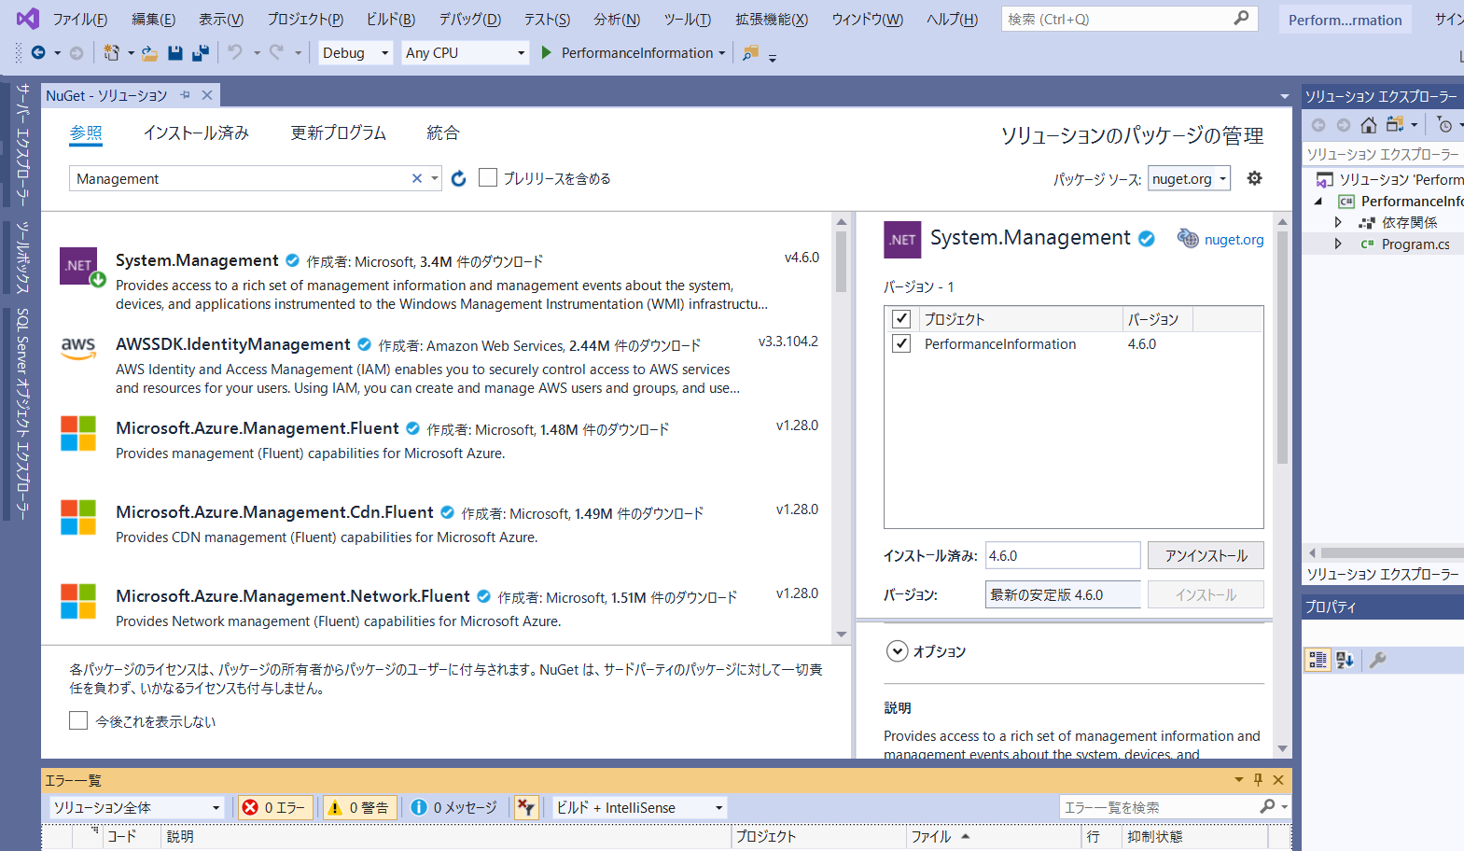
5. パッケージのアイコンに以下のような矢印マークが表示されたらインストール完了です。

